Trang_bìa
Posts and Telecommunications Institute of Technology |  |  |  |  |  |  | Thiết kế |  | Tài liệu phát triển |  | Tên hệ thống |  |  | Xây dựng website đọc truyện |  |  |  | Người tạo |  | ThànhND | Ngày tạo |  | 2023-10-10
 |  |  |  |  |  |  |  |  |  |  |  |  |  |  |  |  |  | Người cập nhật |  |  | Ngày cập nhật
 |  |  |  |  |  |  |  |  |  |  | Màn hình (ID) |  |  | Detail_Story |  | Màn hình (Tên) |  | Chi tiết truyện

 | Xây dựng website đọc truyện Tài liệu phát triển hệ thống

 | Version 1.0

 |  |  |  |  |  |  |  |  |  | 1. Mục đích |  |  |  | 7. Giao diện màn hình
 |  |  |  |  |  |  |  |  |  | 2. Giới hạn hoạt động |  |  |  | 8. Danh sách hạng mục
 |  |  |  |  |  |  |  |  |  | 3. Giới hạn hệ thống |  |  |  | 9. Khái quát chức năng
 |  |  |  |  |  |  |  |  |  | 4. Chức năng liên quan |  |  |  | 10. Xử lý chi tiết
 |  |  |  |  |  |  |  |  |  | 5. Không bao gồm
 |  |  |  |  |  |  |  |  |  | 6. Sơ đồ

Posts and Telecommunications Institute of Technology |  |  |  |  |  |  | Thiết kế |  | Tài liệu phát triển |  | Tên hệ thống |  |  | Xây dựng website đọc truyện |  |  |  | Người tạo |  | ThànhND | Ngày tạo |  | 2023-10-10
 |  |  |  |  |  |  |  |  |  |  |  |  |  |  |  |  |  | Người cập nhật |  |  | Ngày cập nhật
 |  |  |  |  |  |  |  |  |  |  | Màn hình (ID) |  |  | Detail_Story |  | Màn hình (Tên) |  | Chi tiết truyện

 | Lịch sử chỉnh sửa

 | Ver |  | Ngày cập nhật |  |  | Nội dung cập nhật |  |  |  |  |  |  |  | Người cập nhật
 |  |  |  |  |  |  |  |  |  |  |  |  |  |  | Ngày duyệt |  | Người duyệt |  | Ngày duyệt |  |  | Người duyệt
 | 1 |  | 2023-10-10 |  |  | Tạo mới |  |  |  |  |  |  |  | ThànhND

Posts and Telecommunications Institute of Technology |  |  |  |  |  |  | Thiết kế |  | Tài liệu phát triển |  | Tên hệ thống |  |  | Xây dựng website đọc truyện |  |  |  | Người tạo |  | ThànhND | Ngày tạo |  | 2023-10-10
 |  |  |  |  |  |  |  |  |  |  |  |  |  |  |  |  |  | Người cập nhật |  |  | Ngày cập nhật
 |  |  |  |  |  |  |  |  |  |  | Màn hình (ID) |  |  | Detail_Story |  | Màn hình (Tên) |  | Chi tiết truyện

 | 1. Mục đích
 |  | - Dùng để xem chi tiết truyện
 |  | - Người dùng chọn chương để đọc
 |  | - Người dùng bình luận về truyện
 |  | - Trường hợp phát sinh lỗi, hệ thống sẽ thông báo lỗi cho người dùng tại màn hình này.

 | 2. Giới hạn hoạt động
 |  | Không có

 | 3. Giới hạn hệ thống
 |  | Không có

 | 4. Chức năng liên quan
 |  | Không có

 | 5. Không bao gồm
 |  | Không có

Posts and Telecommunications Institute of Technology |  |  |  |  |  |  | Thiết kế |  | Tài liệu phát triển |  | Tên hệ thống |  |  | Xây dựng website đọc truyện |  |  |  | Người tạo |  | ThànhND | Ngày tạo |  | 2023-10-10
 |  |  |  |  |  |  |  |  |  |  |  |  |  |  |  |  |  | Người cập nhật |  |  | Ngày cập nhật
 |  |  |  |  |  |  |  |  |  |  | Màn hình (ID) |  |  | Detail_Story |  | Màn hình (Tên) |  | Chi tiết truyện

Màn hình chi tiết truyện
 | 6. Sơ đồ

Khởi động
hệ thống

Màn hình chính

Story
User
Chapter
Comment

 | Table

 |  |  | № | Loại | Tên |  |  |  |  |  |  | I/O | Ghi Chú
 |  |  | 1 | M | User |  |  | Table quản lý thông tin người dùng |  |  |  | I
 |  |  | 2 | M | Comment |  |  | Table chứa danh sách bình luận |  |  |  | I/O
 |  |  | 3 | M | Story |  |  | Table chứa danh sách truyện |  |  |  | I
 |  |  | 4 | M | Chapter |  |  | Table chứa danh sách chương truyện |  |  |  | I

 |  |  |  | ※ Loại (M: Master / T: Transaction table / Ⅰ: INI file / W: work table / V: view / S: stored procedures / L: SQL loader / F: file)

Thiết_kế
Posts and Telecommunications Institute of Technology |  |  |  | Thiết kế |  | Tài liệu phát triển |  |  |  | Tên hệ thống |  |  | Xây dựng website đọc truyện |  |  | Người tạo | ThànhND | Ngày tạo | 2023-10-10
 |  |  |  |  |  |  |  |  |  |  |  |  |  |  |  | Người cập nhật |  | Ngày cập nhật
 |  |  |  |  |  |  |  |  |  | Màn hình (ID) |  |  | Detail_Story |  | Màn hình (Tên) | Chi tiết truyện

 | 7. Giao diện
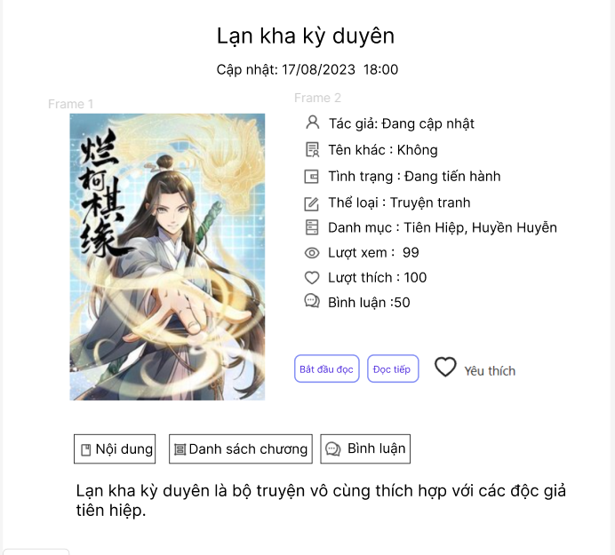
 |  |  |  |  |  |  |  |  | *Hình giao diện chính

Vùng thông tin

Posts and Telecommunications Institute of Technology |  |  |  | Thiết kế |  | Tài liệu phát triển |  |  |  | Tên hệ thống |  |  | Xây dựng website đọc truyện |  |  | Người tạo | ThànhND | Ngày tạo | 2023-10-10
 |  |  |  |  |  |  |  |  |  |  |  |  |  |  |  | Người cập nhật |  | Ngày cập nhật
 |  |  |  |  |  |  |  |  |  | Màn hình (ID) |  |  | Detail_Story |  | Màn hình (Tên) | Chi tiết truyện

 | 8. Danh sách hạng mục

 |  | [Vùng hiển thị cố định]
 |  | № | Tên hạng mục |  | Control |  |  | Nội dung hiển thị |  |  |  |  |  |  | Ý nghĩa
 |  | 1 | Tên truyện |  | TextView |  |  | Tên truyện |  |  |  |  |  |  | Mô tả nội dung nhập cho người dùng
 |  | 2 | Thời gian cập nhật |  | TextView |  |  | Thời gian cập nhật |  |  |  |  |  |  | Mô tả nội dung nhập cho người dùng
 |  | 4 | Tác giả |  | TextView |  |  | Tác giả |  |  |  |  |  |  | Mô tả nội dung nhập cho người dùng
 |  | 4 | Tên khác |  | TextView |  |  | Tên khác |  |  |  |  |  |  | Mô tả nội dung nhập cho người dùng
 |  | 5 | Tình trạng |  | TextView |  |  | Tình trạng |  |  |  |  |  |  | Mô tả nội dung nhập cho người dùng
 |  | 6 | Thể loại |  | TextView |  |  | Thể loại |  |  |  |  |  |  | Mô tả nội dung nhập cho người dùng
 |  | 7 | Danh mục |  | TextView |  |  | Danh mục |  |  |  |  |  |  | Mô tả nội dung nhập cho người dùng
 |  | 8 | Lượt xem |  | TextView |  |  | Lượt xem
 |  | 9 | Lượt thích |  | TextView |  |  | Lượt thích
 |  | 10 | Bình luận |  |  |  |  | Bình luận

 |  | [Vùng nhập]
 |  | № | Tên hạng mục | Loại dữ liệu | Độ dài |  | Bắt buộc |  | I/O | Control |  | Format |  | Ghi chú

 |  | [Vùng nút]
 |  | № | Tên hạng mục |  | Control |  |  |  |  |  | Ghi chú
 |  | 1 | Bắt đầu đọc |  | Button
 |  | 2 | Đọc tiếp |  | Button
 |  | 3 | Yêu thích |  | Image Button
 |  | 4 | Nội dung |  | Button
 |  | 5 | Danh sách chương |  | Button
 |  | 6 | Bình luận |  | Button

Posts and Telecommunications Institute of Technology |  |  |  | Thiết kế |  | Tài liệu phát triển |  |  |  | Tên hệ thống |  |  | Xây dựng website đọc truyện |  |  | Người tạo | ThànhND | Ngày tạo | 2023-10-10
 |  |  |  |  |  |  |  |  |  |  |  |  |  |  |  | Người cập nhật |  | Ngày cập nhật
 |  |  |  |  |  |  |  |  |  | Màn hình (ID) |  |  | Detail_Story |  | Màn hình (Tên) | Chi tiết truyện

 | 9. Khái quát chức năng
 |  | (1) Hiển thị ban đầu
 |  |  | 1. Hiển thị màn hình ở trạng thái ban đầu
 |  | (2) Xử lý bắt đầu đọc truyện
 |  |  | 1. Nhấn button "Bắt đầu đọc"
 |  |  | 2. Chuyển đến trang chương truyện đầu tiên
 |  | (3) Xử lý đọc tiếp
 |  |  | 1. Nhấn button "Đọc tiếp"
 |  |  | 2. Nếu chưa đăng nhập, hiển thị lỗi
 |  |  | 3. Nếu đã đăng nhập, chuyển đến trang chương truyện đã đọc gần nhất
 |  | (4) Xử lý yêu thích
 |  |  | 1. Nhấn image button "Yêu thích"
 |  |  | 2. Nếu chưa đăng nhập, hiển thị lỗi
 |  |  | 3. Nếu đã đăng nhập, thay đổi image button "Yêu thích"

 |  | (5) Xem nội dung truyện
 |  |  | 1. Nhấn vào button nội dung
 |  |  | 2. Hiển thị nội dung truyện

 |  | (6) Xem danh sách chương
 |  |  | 1. Nhấn vào button "Danh sách chương"
 |  |  | 2. Hiển thị danh sách chương
 |  |  | 3. Chọn chương để chuyển tới trang đọc chương

 |  | (7) Xem bình luận
 |  |  | 1. Nhấn vào button "Bình luận"
 |  |  | 2. Hiển thị danh sách bình luận
 |  |  | 3. Nhấn vào TextEdit bình luận để thêm bình luận
 |  |  | 4. Nếu chưa đăng nhập, thông báo lỗi
 |  |  | 5. Nếu đã đăng nhập, thêm bình luận và tải lại bình luận

Posts and Telecommunications Institute of Technology |  |  |  | Thiết kế |  | Tài liệu phát triển |  |  |  | Tên hệ thống |  |  | Xây dựng website đọc truyện |  |  | Người tạo | ThànhND | Ngày tạo | 2023-10-10
 |  |  |  |  |  |  |  |  |  |  |  |  |  |  |  | Người cập nhật |  | Ngày cập nhật
 |  |  |  |  |  |  |  |  |  | Màn hình (ID) |  |  | Detail_Story |  | Màn hình (Tên) | Chi tiết truyện

 | 10. Xử lý chi tiết
 |  | (1) Hiển thị ban đầu
 |  |  | Xem chi tiết
 |  | (2) | Xử lý đọc tiếp và yêu thích
 |  |  | Xem chi tiết
 |  | (3) Đã hoàn thành | Xử lý xem danh sách chương
 |  |  | Xem chi tiết
 |  | (4) Chọn ảnh | Xử lý xem bình luận
 |  |  | Xem chi tiết
 |  | (5) Đăng ký | Xử lý thêm bình luận
 |  |  | Xem chi tiết

Xử lý chi tiết 10.3
Posts and Telecommunications Institute of Technology |  |  |  |  |  | Thiết kế |  |  | Tài liệu phát triển | Tên hệ thống | Xây dựng website đọc truyện |  |  |  |  | Người tạo |  | ThànhND | Ngày tạo | 2023-10-10
 |  |  |  |  |  |  |  |  |  |  |  |  |  |  |  | Người cập nhật |  |  | Ngày cập nhật
 |  |  |  |  |  |  |  |  |  | Màn hình (ID) | Detail_Story |  | Màn hình (Tên) |  |  | Chi tiết truyện

 | 10. Xử lý chi tiết
 |  | (6) Xem danh sách chương
 |  |  | 1. Nhấn vào button "Danh sách chương"
 |  |  | 2. Hiển thị danh sách chương
 |  |  | [Vùng hiển thị cố định]
 |  |  | № | Tên hạng mục |  |  |  | Nội dung hiển thị |  |  |  | Giá trị |  |  | Sử dụng |  | Ghi chú
 |  |  | 1 | STT |  |  |  | Text "STT" |  |  |  |  |  |  | Không
 |  |  | 2 | Tên chương |  |  |  | Text "Tên chươngt" |  |  |  |  |  |  | Không
 |  |  | 3 | Ngày cập nhật |  |  |  | Text "Ngày cập nhật" |  |  |  |  |  |  | Không

 |  |  | [Truy xuất dữ liệu]
 |  |  | Đối tượng |  |  |  |  | Truy xuất
 |  |  | Chapter |  |  |  |  | Chapter.chapterNumber
 |  |  |  |  |  |  |  | Chapter.name
 |  |  |  |  |  |  |  | Chapter.updateAt

 |  |  | 3. Chọn chương để chuyển tới trang đọc chương

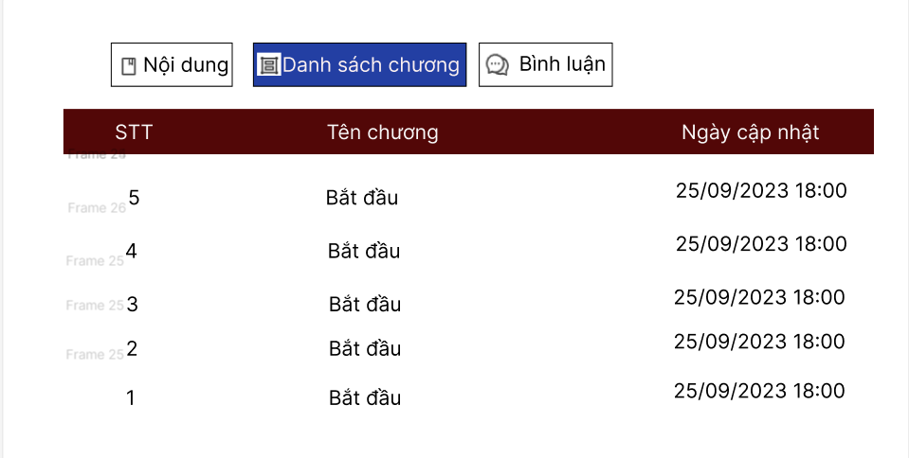

 |  |  |  |  |  |  | Hình minh hoạ

 |  |  | 4. Nếu phát sinh lỗi, thông báo tại màn hình này
 |  |  | Thông báo |  | Trường hợp |  |  |  |  |  |  |  |  | Message Code
 |  |  | SUCCESS |  | Lỗi kết nối mạng |  |  |  |  |  |  |  |  | CONNECT_ERROR

Xử lý chi tiết 10.4
Posts and Telecommunications Institute of Technology |  |  |  |  | Thiết kế |  |  | Tài liệu phát triển | Tên hệ thống | Xây dựng website đọc truyện |  |  | Người tạo | ThànhND | Ngày tạo | 2023-10-10
 |  |  |  |  |  |  |  |  |  |  |  |  | Người cập nhật |  | Ngày cập nhật
 |  |  |  |  |  |  |  |  | Màn hình (ID) | Detail_Story | Màn hình (Tên) |  | Chi tiết truyện

 | 10. Xử lý chi tiết
 |  | (7) Xem bình luận
 |  |  | 1. Nhấn vào button "Bình luận"
 |  |  | 2. Hiển thị danh sách bình luận
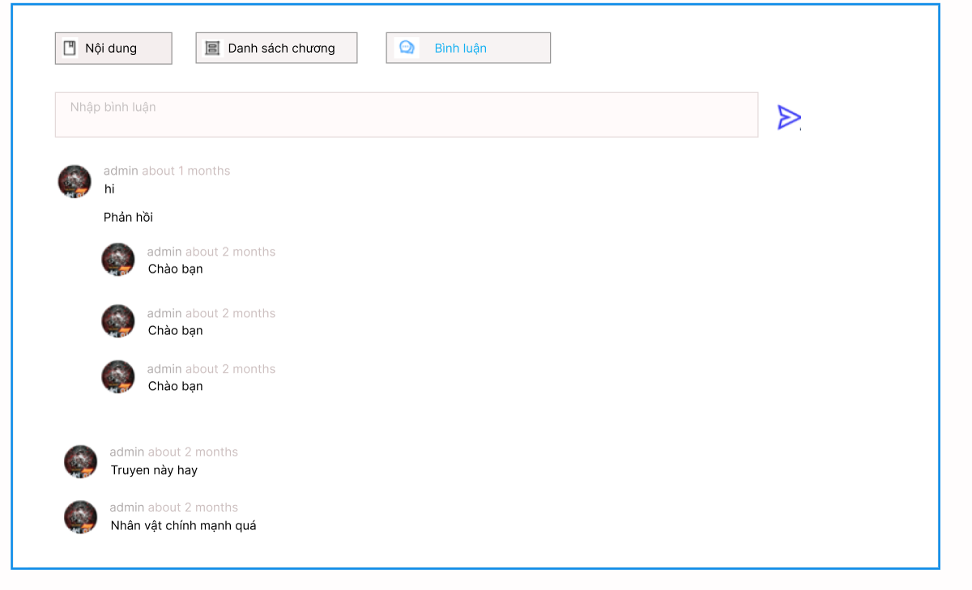

 |  |  | 3. Nhấn vào TextEdit nhập bình luận để thêm bình luận

 |  |  | 4. Lưu dữ liệu vào database
 |  |  | a. Truy xuất dữ liệu bị thay đổi khi người dùng input trên view
 |  |  | Đối tượng |  |  |  | Truy xuất
 |  |  | Comment |  |  |  | Comment.setUserID = Current.getUserID()
 |  |  |  |  |  |  | Comment.setContent = [Vùng nhập].getText()
 |  |  |  |  |  |  | Comment.setCreate = getDate()
 |  |  | b. Update dữ liệu lên FirebaseDatabase
 |  |  | Table |  |  | Comment
 |  |  | Lệnh update to API |  |  | SeviceComment.AddComment()

 |  |  | 5. Nếu phát sinh lỗi thông báo tại màn hình này
 |  |  | Ngược lại, thành công thì thông báo thành công và quay lại màn hính chính của ứng dụng
 |  |  | Thông báo | Trường hợp |  |  |  |  |  |  |  | Message Code
 |  |  | SUCCESS | Lưu thông tin thành công |  |  |  |  |  |  |  | COMMENT_SUCCESS
 |  |  | FAIL | Lỗi kết nối mạng |  |  |  |  |  |  |  | CONNECT_ERROR
 |  |  | FAIL | Lỗi chưa đăng nhập |  |  |  |  |  |  |  | AUTHOR_ERROR

